60
Cuadro 60. GASTO EN PROTECCIÓN AMBIENTAL DEL SECTOR PÚBLICO EN LA REPÚBLICA,
SEGÚN TIPO DE GASTO Y ÁREA INSTITUCIONAL: AÑOS 2012-16

Tipo de gasto y área institucional | Gasto en protección ambiental (en balboas)
 | 2012 | 2013 | 2014 | 2015 | 2016 (P)

TOTAL | 364,090,079 | 402,333,201 | 398,529,647 | 587,132,823 | 565,775,896
Gobierno Central | 200,241,084 | 238,466,983 | 228,536,769 | 349,543,358 | 430,797,930
Instituciones Descentralizada | 47,167,780 | 48,953,687 | 40,861,344 | 49,643,837 | 14,761,994
Empresas Públicas No Financieras | 77,749,381 | 105,264,914 | 112,395,736 | 151,452,645 | 113,099,301
Intermediarios Financieros | - | - | - | - | -
Corporaciones y Proyectos de Desarrollo | - | - | - | - | -
Municipios | 38,931,834 | 9,647,617 | 16,735,796 | 36,492,983 | 7,116,671

Gasto Corriente | 124,015,052 | 146,997,927 | 218,585,166 | 242,083,413 | 248,809,486
Gobierno Central | 17,070,416 | 23,203,850 | 78,551,757 | 84,535,084 | 180,272,981
Instituciones Descentralizadas | 31,166,176 | 33,738,528 | 33,084,439 | 35,107,214 | 10,431,523
Empresas Públicas No Financieras | 44,240,827 | 83,899,450 | 93,707,139 | 104,406,769 | 56,261,084
Intermediarios Financieros | - | - | - | - | -
Corporaciones y Proyectos de Desarrollo | - | - | - | - | -
Municipios | 31,537,632 | 6,156,099 | 13,241,831 | 18,034,346 | 1,843,897

Gasto de Capital | 240,075,027 | 255,335,275 | 179,944,481 | 345,049,409 | 316,966,410
Gobierno Central | 183,170,668 | 215,263,133 | 149,985,012 | 265,008,274 | 250,524,948
Instituciones Descentralizadas | 16,001,604 | 15,215,159 | 7,776,905 | 14,536,622 | 4,330,471
Empresas Públicas No Financieras | 33,508,554 | 21,365,465 | 18,688,598 | 47,045,876 | 56,838,217
Intermediarios Financieros | - | - | - | - | -
Corporaciones y Proyectos de Desarrollo | - | - | - | - | -
Municipios | 7,394,202 | 3,491,518 | 3,493,965 | 18,458,637 | 5,272,773

NOTA: Incluye la Autoridad del Canal de Panamá.
- Cantidad nula o cero.
(P) Cifras preliminares.
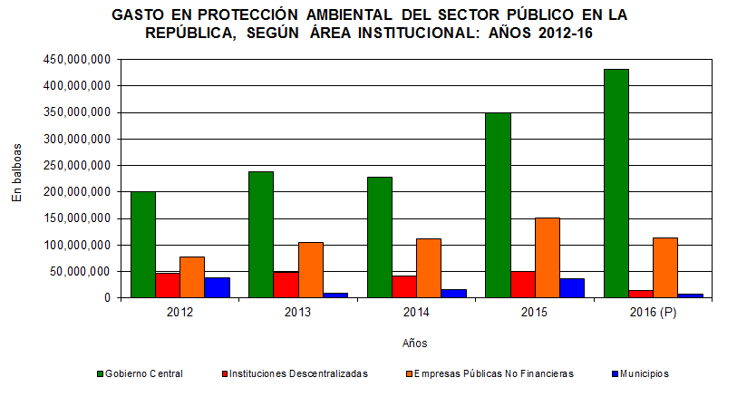

GASTO EN PROTECCIÓN AMBIENTAL DEL SECTOR PÚBLICO, SEGÚN TIPO DE GASTO Y ÁREA INSTITUCIONAL: AÑOS 2005-09
 | Gobierno Central | Instituciones Descentralizadas | Empresas Públicas No Financieras | Municipios
Corriente | 2302711.6905 | 21935171.32 | 16267633.45 | 19078665.49
Capital | 14746731.371 | 2070830.345 | 5367904.07 | 2861314.8
Corriente | 7373223.4305 | 21837232.091 | 16467150.4 | 27926353.92
Capital | 20766921.979 | 2831532.8169 | 4633218.46 | 2480460.75
Corriente | 6805317.6529 | 36356519.766 | 12526380.465 | 25677042.43
Capital | 35273963.27 | 6160356.8257 | 2888131.26 | 2730766.49
Corriente | 10600211.415 | 32059410.718 | 12439643.55 | 26756201.5
Capital | 77848772.353 | 1915180.046 | 2524121.67 | 7983676.49
Corriente | 14325068.08 | 38146223.925 | 12785166.75 | 33391841.38
Capital | 170092200.1 | 3441893.7046 | 4753520.85 | 7617695.93

